Projektablaufplan
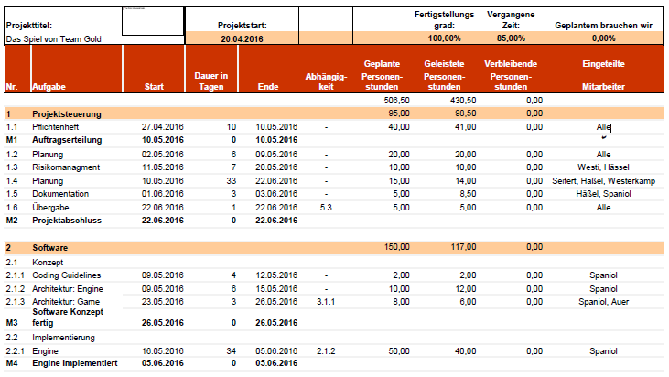

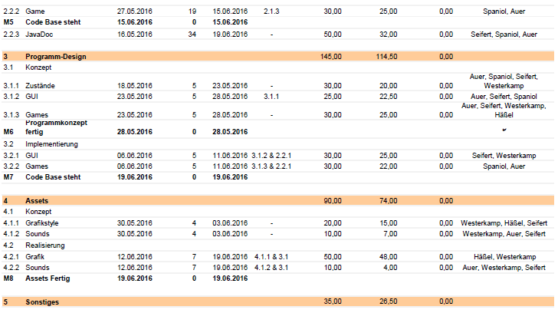

Teamtreffen
Teamtreffen
Datum | Stunden | Beschreibung der Tätigkeiten

2016-04-13 | 2.00 | Brainstormin, Entwicklung der Grundidee, Planung
2016-04-14 | 2.00 | Elevator Pitch, Weiterentwicklung der Grundidee
2016-04-18 | 2.00 | Projekt Proposel
2016-04-25 | 2.00 | Pflichtenheft, Entwicklung des Spielekonzept
2016-04-27 | 1.50 | Pflichtenheft
2016-04-28 | 2.00 | Pflichtenheft
2016-05-02 | 2.00 | Pflichtenheft
2016-05-04 | 0.50 | Pflichtenheft, Projektstrukturplan
2016-05-09 | 1.00 | Strukturablaufplan
2016-05-11 | 1.50 | Risikomanagment, Ablaufplan
2016-05-18 | 1.50 | Risikomanagment, Ablaufplan
2016-05-23 | 1.50 | Risikomanagment, Konzept, GUI
2016-05-25 | 1.00 | GUI und Mini-Games
2016-06-08 | 1.00 | Dokumentation
2016-06-13 | 2.00 | Allgemeines, Mini-Games
2016-06-15 | 1.00 | Vorbereitung des Projektabschlusses
2016-06-20 | 0.50 | Abschlusspräsentation
2016-06-22 | 0.50 | Abschlusspräsentation

∑ | 25.50

Tätigkeit |  | Stunden | Ges. Stunden
Projektstart |  | 4.00 | 20
Projekt Proposel |  | 2.00 | 10
Pflichtenheft |  | 8.00 | 40
Projektstrukturplan |  | 1.00 | 5
GUI |  | 1.50 | 7.5
Risikomanagment, Ablaufplan |  | 3.50 | 17.5
Allgemeines |  | 3.00 | 15
Vorbereiten Abschluss |  | 1.00 | 5
Abschluss |  | 1.50 | 7.5

Gesamt |  | 25.50 | 127.50

